关系图
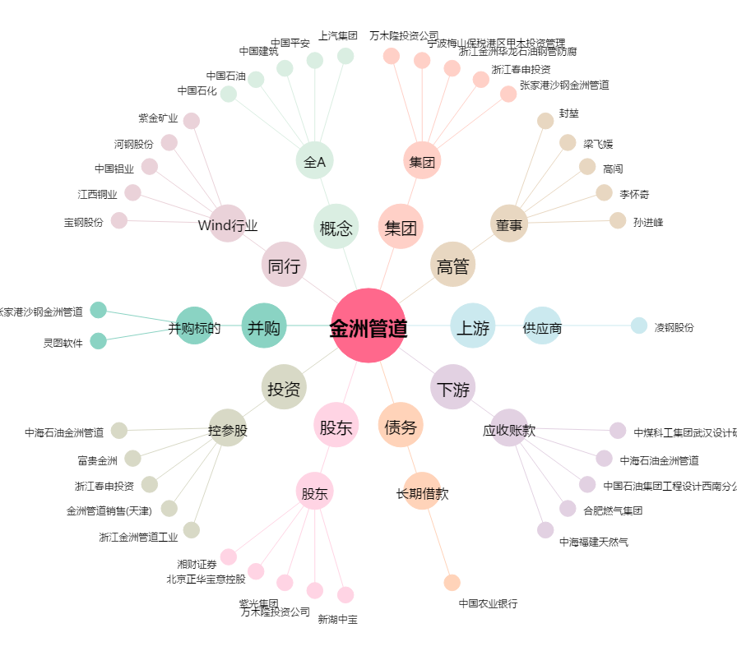
金洲管道[002443.SZ] - 关系概览图

